상품제안서
니트리온 니트릴장갑 10매입 | 상품코드: S28188

 |  |  |  |  |  |  | 02-713-8555 | www.synergygift.co.kr
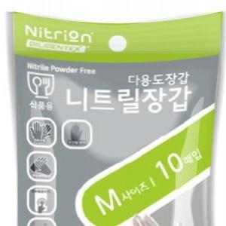

【상세/제작정보】 | <p>* 식품의약품안전처의 식품 안전 인증을 받은 안전한 식품용 니트릴 장갑입니다.&nbsp;</p><p>* 니트릴 장갑 10매입(5켤레)의 실용성 있는 구성으로 각종 판촉 행사에 사용하기 적합합니다. </p><p>* 니트릴 함량 100%로 내구성과 신축성이 뛰어나 쉽게 찢어지지 않고 착용감이 좋아 사용시 손에 피로감이 낮습니다.&nbsp;</p><p>* 장갑 착용시 스마트폰 터치가 가능하여 작업시 장갑을 벗을 필요없이 편리하게 사용하실수 있습니다.&nbsp;</p><p>* 식품용 외에도 방역, 청소, 연구, 미용, 펫케어, 정비, 왁싱, 제조 등 다양한곳에서 활용 가능합니다.&nbsp;</p><p>* 사이즈를 확인 후 구매 부탁드립니다. - XS, S, M, L</p>

【인쇄/포장옵션】 | 스티커 / OPP(비닐)

【공급단가】 | 수량 | 500~ | 1,000~ | 3,000~ | 5,000~ | 10,000~
*VAT별도 | 단가 | 670원 | 650원 | 620원 | 600원 | 580원

【상품 URL】 | https://www.synergygift.co.kr:443/src/goods_detail.php?gdno=28188

